CURRENCY
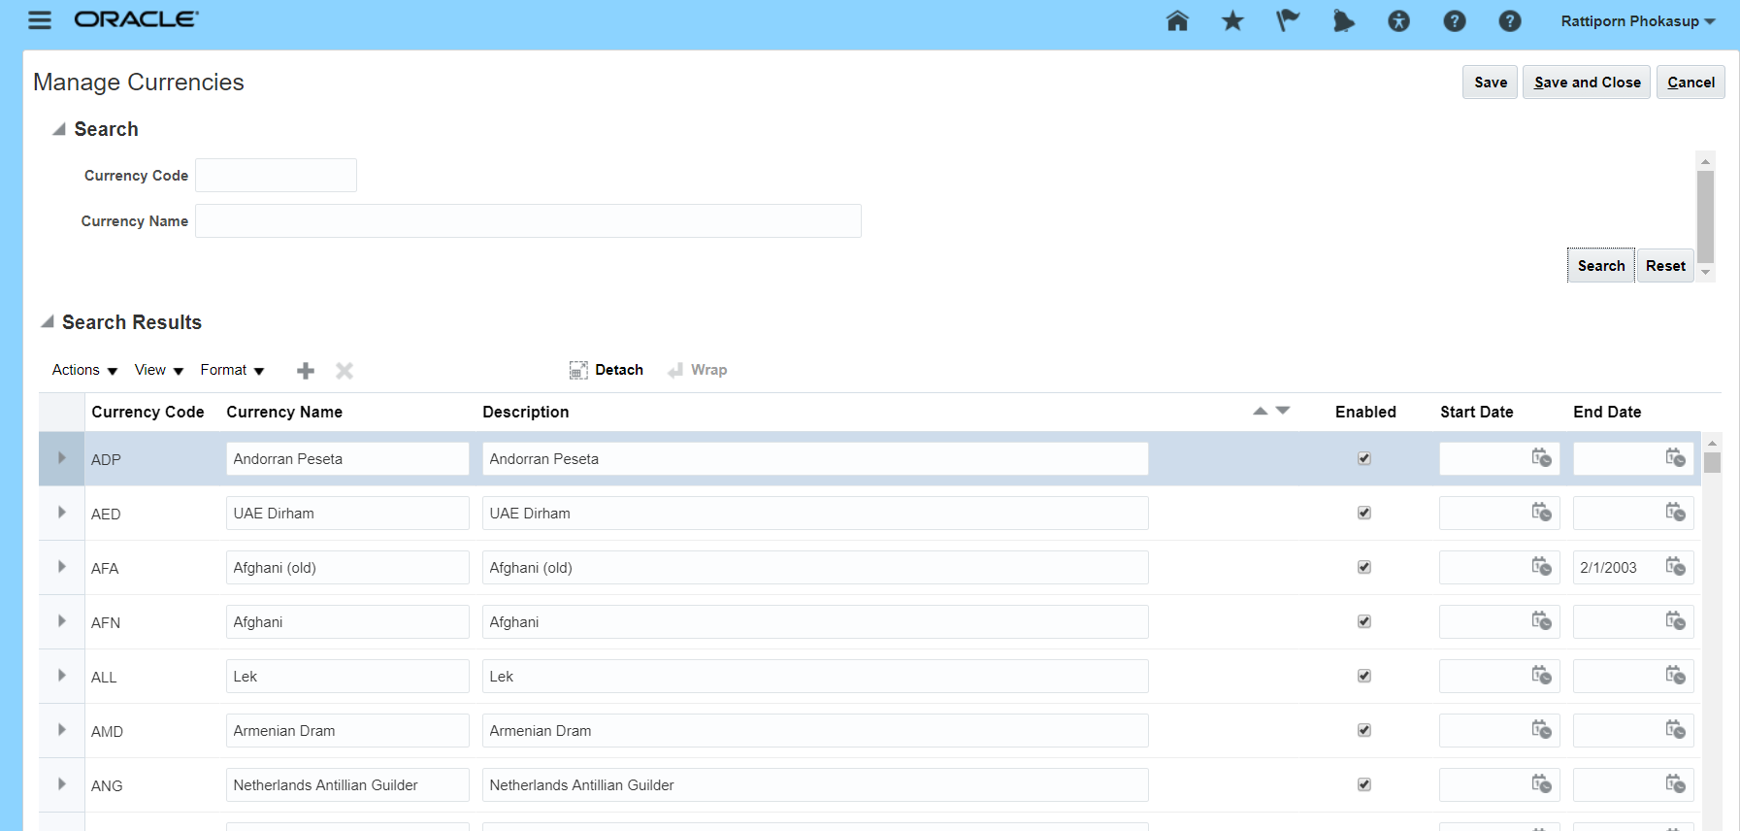

XCUST_CURRENCY_TBL
CURRENCY_CODE
CURRENCY_NAME
DESCRIPTION
ENABLE
START_DATE
END_DATE
CREATION_DATE
LAST_UPDATE_DATE

SUPPLIER
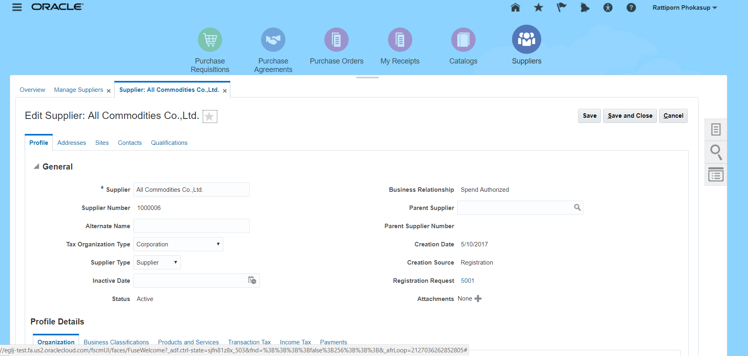

XCUST_SUPPLIER_MAS_TBL

SUPPLIER_ID
SUPPLIER_NUMBER
SUPPLIER_NAME
ALTERNATE_NAME
SUPPLIER_TYPE

